Solicitud gráfica
 | Área: | Matemáticas |  |  | Fecha:
 | Grado: | 9 |  |  | 2015-11-18
 | Título del tema: | Evaluación |  |  | ¿Cuaderno de estudio o recurso? | Recurso
 | Editor: | Luisa Fernanda Nivia |  |  | Motor del recurso | M5A

 | Código guión o recurso: | MA_09_05_CO_REC_280 | ← Para determinar este código, visite la hoja de Ayuda
 |  |  |  |  | ESPECIFICACIÓN DE ARCHIVOS A ENTREGAR
Núm. | Archivo Shutterstock o ruta en web | Imagen para: | Tipo | Ubicación de la imagen en el recurso M5A | Nombre imagen SMALL | Tamaño imagen SMALL | Nombre imagen ZOOM | Tamaño imagen ZOOM | Descripción | Observaciones
IMG01 | Descripcion | Recurso M5A | Ilustración | Contenido | MA_09_05_CO_REC_280_IMG01n.png | 286 x 286 px | MA_09_05_CO_REC_280_IMG01a.png | 500 x 500 px | 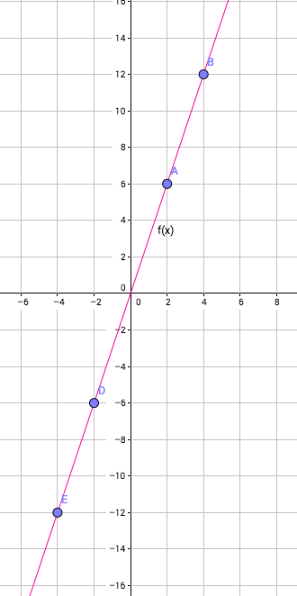
IMG02 | Descripcion | Recurso M5A | Ilustración | Contenido | MA_09_05_CO_REC_280_IMG02n.png | 286 x 286 px | MA_09_05_CO_REC_280_IMG02a.png | 500 x 500 px | 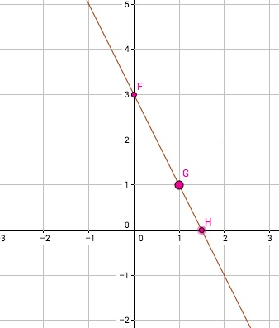 | Esta ilustración está repetida dos veces.
IMG03 | Descripcion | Recurso M5A | Ilustración | Contenido | MA_09_05_CO_REC_280_IMG03n.png | 286 x 286 px | MA_09_05_CO_REC_280_IMG03a.png | 500 x 500 px |  | Esta ilustración está repetida dos veces.
IMG04 | Descripcion | Recurso M5A | Ilustración | Contenido | MA_09_05_CO_REC_280_IMG04n.png | 286 x 286 px | MA_09_05_CO_REC_280_IMG04a.png | 500 x 500 px | 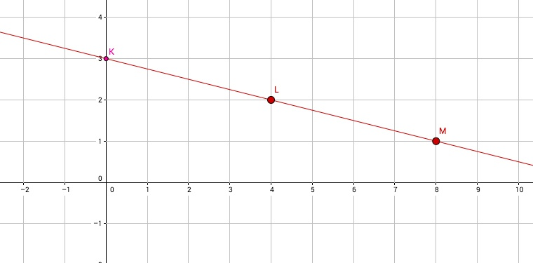
IMG05 | Ilustración. Imagen shutter 60998521 | Recurso M5A | Ilustración | Contenido | MA_09_05_CO_REC_280_IMG05n.png | 286 x 286 px | MA_09_05_CO_REC_280_IMG05a.png | 500 x 500 px | 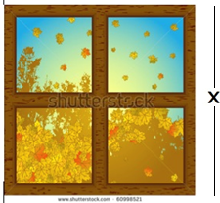 | Reelaborar gráfica con marco en madera solo exterior y colocar la cota de la longitud del lado.
IMG06 | Descripcion | Recurso M5A | Ilustración | Contenido | MA_09_05_CO_REC_280_IMG06n.png | 286 x 286 px | MA_09_05_CO_REC_280_IMG06a.png | 500 x 500 px | 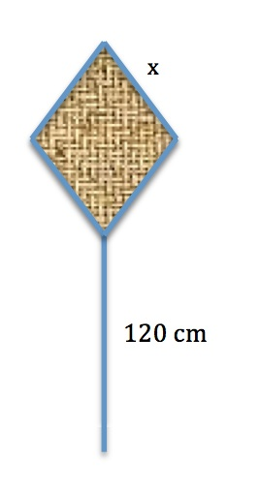
IMG07 | Descripcion | Recurso M5A | Ilustración | Contenido | MA_09_05_CO_REC_280_IMG07n.png | 286 x 286 px | MA_09_05_CO_REC_280_IMG07a.png | 500 x 500 px | 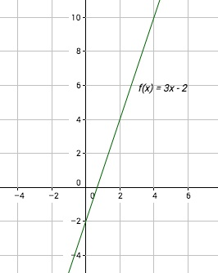
IMG08 | Descripcion | Recurso M5A | Ilustración | Contenido | MA_09_05_CO_REC_280_IMG08n.png | 286 x 286 px | MA_09_05_CO_REC_280_IMG08a.png | 500 x 500 px | 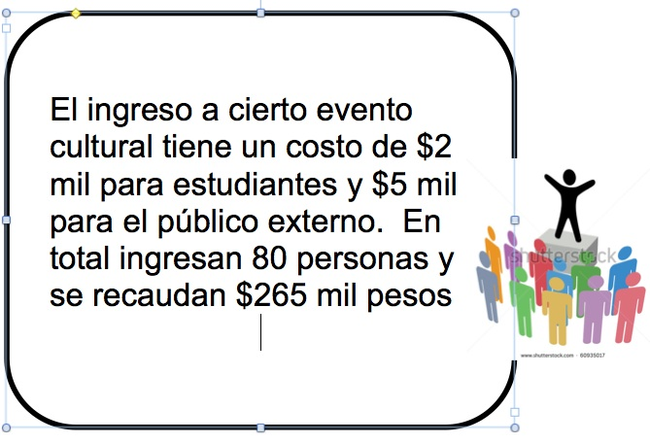 | Esta ilustración está repetida dos veces. Cambiar el texto por: El ingreso a cierto evento cultural tiene un costo por persona de $20 000 para estudiantes y de $50 000 para público externo. En total, ingresan 80 personas y se recaudan $2 650 000.
IMG09 | Descripcion | Recurso M5A | Ilustración | Contenido | MA_09_05_CO_REC_280_IMG09n.png | 286 x 286 px | MA_09_05_CO_REC_280_IMG09a.png | 500 x 500 px |  | Esta ilustración está repetida dos veces. Cambiar el texto por: El ingreso a cierto evento cultural tiene un costo por persona de $20 000 para estudiantes y de $50 000 para público externo. En total, ingresan 80 personas y se recaudan $2 650 000.
IMG10 | Descripcion | Recurso M5A | Ilustración | Contenido | MA_09_05_CO_REC_280_IMG10n.png | 286 x 286 px | MA_09_05_CO_REC_280_IMG10a.png | 500 x 500 px | 